3色-顆數最高顏色獲勝
14 | 位置 | 0 | 1 | 2 | 3 | 4 | 5 | 6 | 7 | 8 | 9 | 10 | 11 | 12 | 13 | 14
 | 樣本數 | 1 | 14 | 91 | 364 | 1001 | 2002 | 3003 | 3432 | 3003 | 2002 | 1001 | 364 | 91 | 14 | 1 | 16384
 | 出現機率 | 0.00610% | 0.08545% | 0.55542% | 2.22168% | 6.10962% | 12.21924% | 18.32886% | 20.94727% | 18.32886% | 12.21924% | 6.10962% | 2.22168% | 0.55542% | 0.08545% | 0.00610% | 100.00000%
 |  | 1 | 2 | 3 | 1 | 2 | 3 | 1 | 2 | 3 | 1 | 2 | 3 | 1 | 2 | 3

 |  |  |  | 賠率
 | 機率 | 樣本數 | 期望值 | 95 | 90 | 85 |  | 賠率回推 RTP
1 | 33.331299% | 5461.000 | 3.000183117 | 2.85 | 2.70 | 2.55 |  | 賠率 | RTP
2 | 33.337402% | 5462.000 | 2.999633834 | 2.85 | 2.70 | 2.55 |  | 2.8 | 0.9332763672
3 | 33.331299% | 5461.000 | 3.000183117 | 2.85 | 2.70 | 2.55
 | 100.000000% | 16384.000

Bonus 觸發機率 | 單看球大於等於閥值的情況
總球數 | 5
閾值 | 是否互斥 | A>=閥值機率 | B>=閥值機率 | C>=閥值機率 | 同色格鋼珠總數=閥值機率
5 | 是 | 0.004113970623 | 0.004117738686 | 0.004113970623 | 1.23457%
4 | 是 | 0.04525744354 | 0.04528758666 | 0.04525744354 | 13.58025% |  | 投注顏色
3 | 是 | 0.2098464033 | 0.2099368285 | 0.2098464033 | 62.96296% |  | 1. 該顏色的格子數量最多時獲勝
2 | 否 | 0.5390544618 | 0.5391750233 | 0.5390544618 | - |  | 同色格子鋼珠總數 = 5 --- 觸發 Bonus 遊戲（保底10x）
1 | 否 | 0.8682926621 | 0.8683529401 | 0.8682926621 | - |  | 同色格子鋼珠總數 = 4 --- 5.5x
0 | 否 | #NUM! | #NUM! | #NUM! | - |  | 同色格子鋼珠總數 = 3 --- 2.5x
-1 | 否 | #NUM! | #NUM! | #NUM! | - |  | 同色格子鋼珠總數 = 2 --- 1x（顆數平手時一倍）
 |  |  |  |  |  |  | 同色格子鋼珠總數 = 1 --- 0x
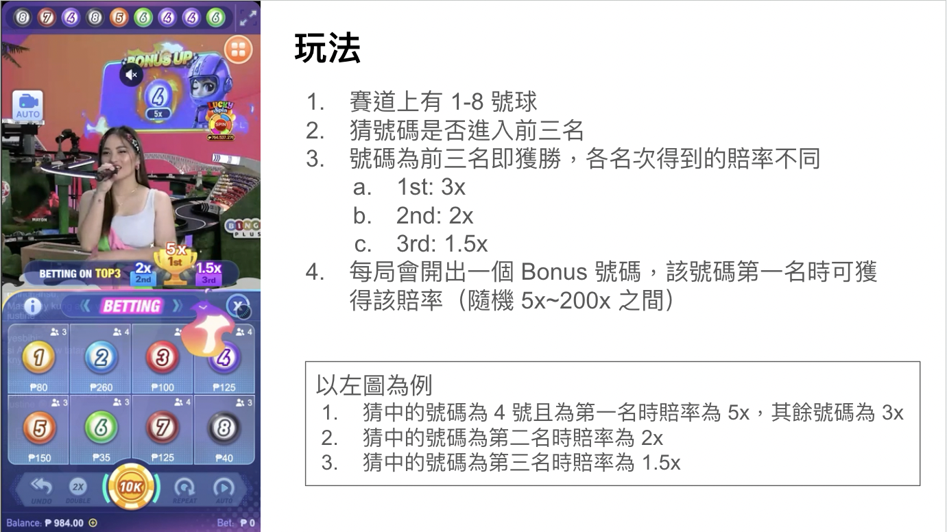
所有排列組合出現機率
A | B | C | 機率 | 最高球數 | A return | B return | C return | Return |  | 不同顆數機率 | 賠率 | 1=Wheel, 2=Plinko
0 | 0 | 5 | 0.004113970623 | 5 | 0 | 0 | 16.95 | 0.06973180207 |  | 5 | 16.95 | 1
0 | 1 | 4 | 0.0205736198 | 4 | 0 | 0 | 5.5 | 0.1131549089 |  | 4 | 5.5
0 | 2 | 3 | 0.04115477434 | 3 | 0 | 0 | 2.5 | 0.1028869359 |  | 3 | 2.5
0 | 3 | 2 | 0.04116231047 | 3 | 0 | 2.5 | 0 | 0.1029057762 |  | 2 | 0
0 | 4 | 1 | 0.02058492399 | 4 | 0 | 5.5 | 0 | 0.1132170819 |  | 1 | 0
0 | 5 | 0 | 0.004117738686 | 5 | 0 | 16.95 | 0 | 0.06979567072 |  | 0 | 0
1 | 0 | 4 | 0.02056985312 | 4 | 0 | 0 | 5.5 | 0.1131341921 |  | 最高顆數平手時 | 1
1 | 1 | 3 | 0.0822944792 | 3 | 0 | 0 | 2.5 | 0.205736198
1 | 2 | 2 | 0.123464323 | 2 | 0 | 1 | 1 | 0.2469286461
1 | 3 | 1 | 0.08232462093 | 3 | 0 | 2.5 | 0 | 0.2058115523
1 | 4 | 0 | 0.02058492399 | 4 | 0 | 5.5 | 0 | 0.1132170819
2 | 0 | 3 | 0.04113970623 | 3 | 0 | 0 | 2.5 | 0.1028492656
2 | 1 | 2 | 0.1234417188 | 2 | 1 | 0 | 1 | 0.2468834376
2 | 2 | 1 | 0.123464323 | 2 | 1 | 1 | 0 | 0.2469286461
2 | 3 | 0 | 0.04116231047 | 3 | 0 | 2.5 | 0 | 0.1029057762
3 | 0 | 2 | 0.04113970623 | 3 | 2.5 | 0 | 0 | 0.1028492656
3 | 1 | 1 | 0.0822944792 | 3 | 2.5 | 0 | 0 | 0.205736198
3 | 2 | 0 | 0.04115477434 | 3 | 2.5 | 0 | 0 | 0.1028869359
4 | 0 | 1 | 0.02056985312 | 4 | 5.5 | 0 | 0 | 0.1131341921
4 | 1 | 0 | 0.0205736198 | 4 | 5.5 | 0 | 0 | 0.1131549089
5 | 0 | 0 | 0.004113970623 | 5 | 16.95 | 0 | 0 | 0.06973180207
 |  |  |  |  |  |  | 小計 | 2.863580274
 |  |  |  |  |  |  | 猜對 RTP | 0.954526758

Bonus-Wheel | 轉盤類型 Bonus

賠率 | 機率 | 期望值 | JP 中獎率 | 幾局會開出一次 | 每天開幾局 | 幾天開一次
10 | 78% | 7.8 | 0.96296% | 103.8461461 | 1300 | 0.07988165085
15 | 8.00% | 1.2 | 0.09877% | 1012.499925 | 1300 | 0.7788460958
20 | 6.00% | 1.2 | 0.07407% | 1349.999899 | 1300 | 1.038461461
25 | 2.00% | 0.5 | 0.02469% | 4049.999698 | 1300 | 3.115384383
35 | 3.00% | 1.05 | 0.03704% | 2699.999799 | 1300 | 2.076922922
100 | 2.00% | 2 | 0.02469% | 4049.999698 | 1300 | 3.115384383
200 | 0.60% | 1.2 | 0.00741% | 13499.99899 | 1300 | 10.38461461
500 | 0.40% | 2 | 0.00494% | 20249.99849 | 1300 | 15.57692192
 | 100% | 16.95

Bonus-Plinko | 同樣的 Plinko 放一顆鋼珠，落點對應賠率

14 | 位置 | 0 | 1 | 2 | 3 | 4 | 5 | 6 | 7 | 8 | 9 | 10 | 11 | 12 | 13 | 14
 | 樣本數 | 1 | 14 | 91 | 364 | 1001 | 2002 | 3003 | 3432 | 3003 | 2002 | 1001 | 364 | 91 | 14 | 1
 | 出現機率 | 0.00610% | 0.08545% | 0.55542% | 2.22168% | 6.10962% | 12.21924% | 18.32886% | 20.94727% | 18.32886% | 12.21924% | 6.10962% | 2.22168% | 0.55542% | 0.08545% | 0.00610%
 | 賠率 | 1000 | 200 | 100 | 50 | 20 | 15 | 12.5 | 10 | 12.5 | 15 | 20 | 50 | 100 | 200 | 1000
 |  | 0.06103515625 | 0.1708984375 | 0.5554199219 | 1.110839844 | 1.221923828 | 1.832885742 | 2.291107178 | 2.094726563 | 2.291107178 | 1.832885742 | 1.221923828 | 1.110839844 | 0.5554199219 | 0.1708984375 | 0.06103515625

 |  | 期望值 |  | 倍率 | 出現率 | 中獎率 | 幾局會開出一次 | 每天開幾局 | 幾天開一次
 |  | 16.58294678 |  | 1000 | 0.01221% | 0.00015% | 663551.9506 | 1300 | 510.4245774
 |  |  |  | 200 | 0.17090% | 0.00211% | 47396.5679 | 1300 | 36.45889838
 |  |  |  | 100 | 1.11084% | 0.01371% | 7291.779676 | 1300 | 5.60906129
 |  |  |  | 50 | 4.44336% | 0.05486% | 1822.944919 | 1300 | 1.402265322
 |  |  |  | 20 | 12.21924% | 0.15085% | 662.8890615 | 1300 | 0.5099146627
 |  |  |  | 15 | 24.43848% | 0.30171% | 331.4445307 | 1300 | 0.2549573313
 |  |  |  | 12.5 | 36.65771% | 0.45256% | 220.9630205 | 1300 | 0.1699715542
 |  |  |  | 10 | 20.94727% | 0.25861% | 386.6852859 | 1300 | 0.2974502199

參考資料
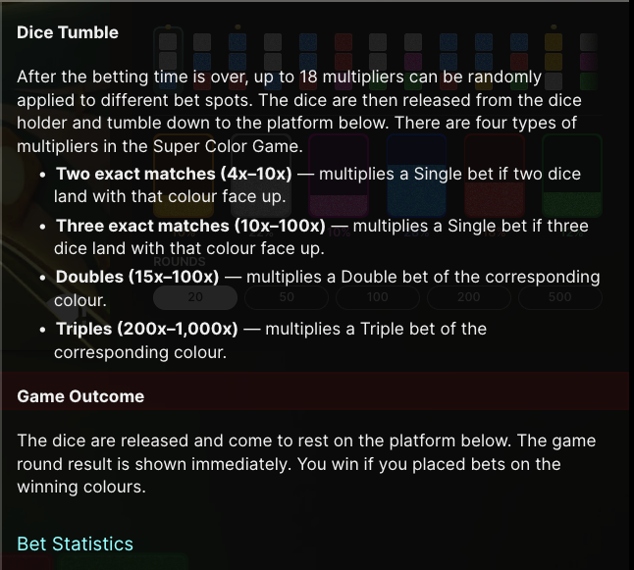
隨機高賠
賠率 | 機率 | 期望值
77 | 0.30% | 0.231
30 | 0.80% | 0.24
15 | 1.00% | 0.15
5 | 97.90% | 4.895
 | 100.00% | 5.516



Bonus
賠率 | 機率 | 期望值 | JP 中獎率 | 約幾局會開出一次 | 每天開幾局 | 幾天開一次
10 | 80.00% | 8 | 0.00494% | 20249.99849 | 1300 | 15.57692192
15 | 8.00% | 1.2 | 0.0144700%
20 | 6.00% | 1.2
25 | 2.00% | 0.5
35 | 3.00% | 1.05
100 | 2.00% | 2
200 | 0.60% | 1.2
500 | 0.40% | 2
 | 102.00% | 17.15

